상품제안서
설매화 원쿠프 4P세트[사이즈 6.5] | 상품코드: F00765

 |  |  |  |  |  | 02-412-0044 | www.easy1.co.kr
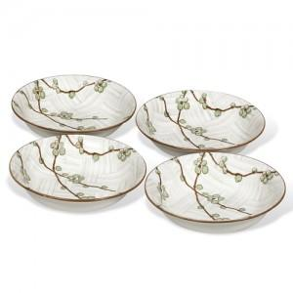

【상세/제작정보】 | - 1도 당 판비 50,000원 - 개당 작업비 100원 *수량 200개 미만시 작업비20,000원 - 도수 추가시 +1도 +10,000원

【인쇄/포장옵션】 | 풀칼라 / 별도문의

【공급단가】 | 수량 | 100~ | 500~ | 1,000~ | 3,000~
*VAT별도 | 단가 | 11,750원 | 11,310원 | 10,880원 | 10,440원

【상품 URL】 | https://easy1.co.kr:443/src/goods_detail.php?gdno=765

